b. Fundação
 |  | DIMENSIONAMENTO DE PRAZO - FUNDAÇÃO PROFUNDA, BLOCOS E BALDRAMES

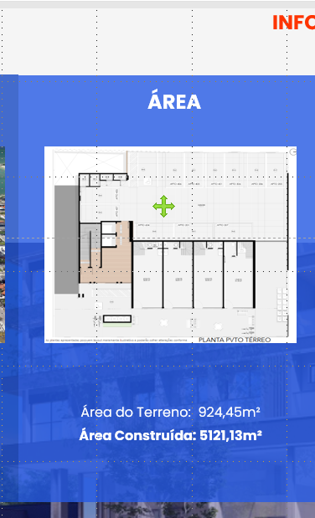
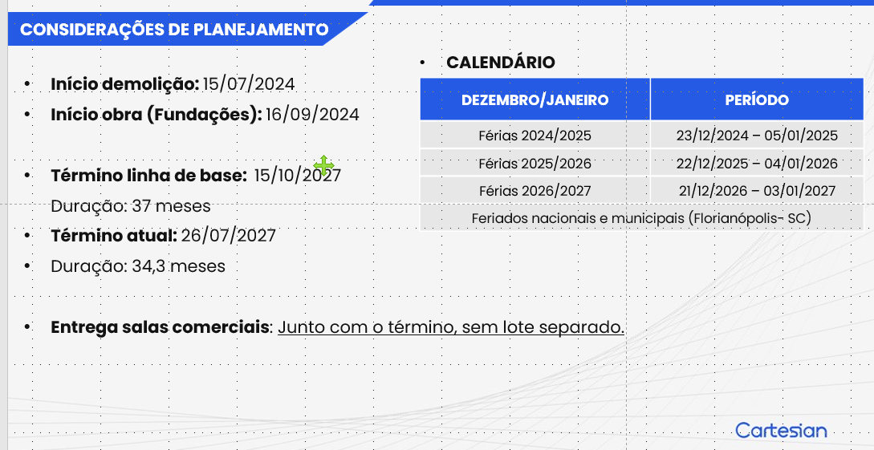
 |  |  |  |  |  |  |  |  |  |  | COMPARATIVO BELA VIDA
Estacas Hélice Contínua
 | Estacas
Etapa | Quantidade | Profundidade (m) | Total (m) | Duração (Dias) | Total (dias) | Meses
Fase 1 | 80 | 30 | 2400 | 20 | 24 | 1.09

Índice (m/dia) |  | 120
Coeficiente de chuva |  | 1.20

Etapa | Forma (m²) | Concreto (m³) | Aço (Kg) | Armador | Carpinteiro | Formas (Dias) | Armação (dias) | Concreto (dias) | Duração Total | Meses
Blocos e Baldrames | 580.866 | 343.239 | 37756.29 | 4 | 4 | 35 | 48 | 1 | 84 | 3.82
Contenção |  |  |  |  |  |  |  | 2 | 100.8 | 4.58
Montagem de formas (Hh/m²): |  | 2.08
Concretagem (h/m³): |  | 0.01
RUP Armação (Hh/kg) |  | 0.04
Coeficiente de chuva |  | 1.20

 |  | *Contenção em Parede Diafragma

d. Fachada
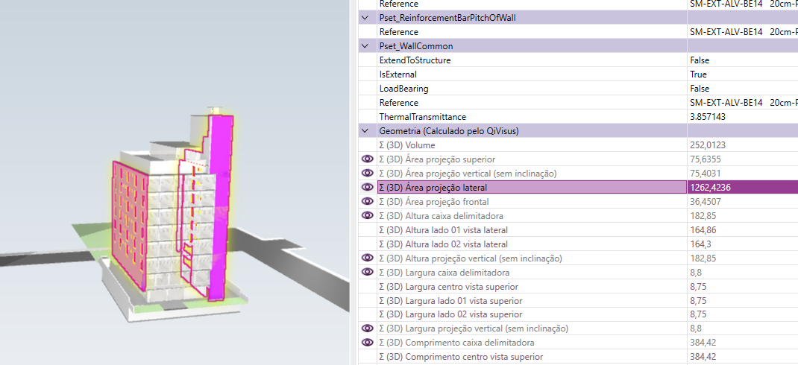
DIMENSIONAMENTO DE PRAZO - FACHADA

Serviço | Quant (m²) | RUP | Dias | Profissional | Servente
Chapisco | 2609.4 | 0.17 | 30 | 2 | 1
Reboco | 2609.4 | 0.63 | 100 | 2 | 1
Selador | 2609.4 | 0.05 | 10 | 2 | 1
Textura | 994.44 | 0.19 | 20 | 2 | 1
fachada ventilada | 1614.96 | 0.63 | 60 | 2 | 1
Preparação | - | - | 20 | - | -
Balancim | - | - | 16 | - | -
 |  | Total Dias | 256.00 | Total Meses | 11.64

